箱唛扫码
Factory name (工厂名称)
PO. Number(订单号) | 18913-01
Style Code.(款号) | 2220-376
Product Code.(产品编号) | RECYCLE CARE LABEL RECYCLE COMPONENT LABEL | Carton No.(箱号):
Inner Packages(包装方式） | 2000pcs/ bundle | 1/1
SIZE/qty (尺码/数量) | 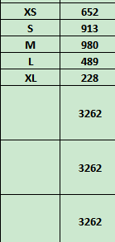
Carton Dimension（箱规） | 20*20*30 | Country of Origin：
Gross Weight（毛重） | 2.9kg | Made In China
Net Weight（净重） | 2.5kg
Remark（备注）

 | 02220376629010
 | 02220376629027
 | 02220376629034
 | 02220376629041
 | 02220376629058
 | 02220376629010
 | 02220376629027
 | 02220376629034
 | 02220376629041
 | 02220376629058

